상품제안서
스카이 케어 USB 온열 워머 복부 찜질기 | 상품코드: S46139

 |  |  |  |  |  |  | 02-713-8555 | www.synergygift.co.kr
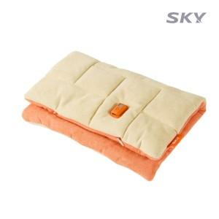 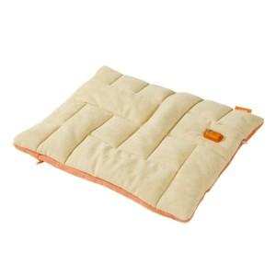 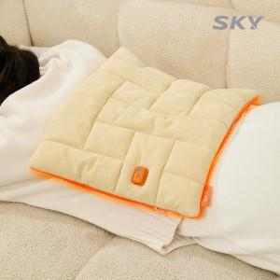

【상세/제작정보】

【인쇄/포장옵션】 | 스티커 / 포장불가능

【공급단가】 | 수량 | 20~ | 50~ | 100~ | 500~ | 1,000~
*VAT별도 | 단가 | 18,200원 | 17,220원 | 16,660원 | 15,680원 | 15,260원

【상품 URL】 | https://www.synergygift.co.kr:443/src/goods_detail.php?gdno=46139

